Figure 24.2
24.2 – Profils de lecteurs selon le type de scolarité en 2018 (en %)

 |  |  |  | L’état de l’École 2019 © DEPP

Lecture : parmi les jeunes n'ayant pas dépassé le collège, 48,5 % sont en difficulté de lecture (profils 1, 2, 3 et 4), 14,7 % sont des lecteurs médiocres (profils 5a et 5b) et 36,7 % sont des lecteurs efficaces (profils 5c et 5d).
Avertissement : en raison de problèmes techniques qui se sont répercutés sur l'ensemble des sites d’accueil de la JDC lors des passations, l'année 2018 marque une rupture de série par rapport aux années antérieures.
Champ : France métropolitaine + DOM.
Sources : ministère des Armées - DSNJ ; MENJ-MESRI-DEPP.

Données
 | En difficulté de lecture | Lecteurs médiocres | Lecteurs efficaces
Collège | 48.5 | 14.7 | 36.7
CAP-BEP | 31.5 | 17.5 | 50.9
Bac professionnel | 17.2 | 16.2 | 66.6
Bac général et technologique, ens. supérieur | 4.7 | 7.8 | 87.5

Figure 24.3
24.3 – Répartition de chaque profil de lecteurs selon leur sexe en 2018 (en %)

 |  |  |  |  |  |  |  | L’état de l’École 2019 © DEPP
Lecture : parmi les lecteurs du profil 5c, 54,5 % sont des garçons.
Avertissement : en raison de problèmes techniques qui se sont répercutés sur l'ensemble des sites d’accueil de la JDC lors des passations, l’année 2018 marque une rupture de série par rapport aux années antérieures.
Champ : France métropolitaine + DOM
Sources : ministère des Armées - DSNJ ; MENJ-MESRI-DEPP.

Données
 | Profil 1 | Profil 2 | Profil 3 | Profil 4 | Profil 5a | Profil 5b | Profil 5c | Profil 5d
Garçons | 59.3 | 51.0 | 64.8 | 56.9 | 52.9 | 46.3 | 54.5 | 49.1
Filles | 40.7 | 49.0 | 35.2 | 43.1 | 47.1 | 53.7 | 45.5 | 50.9
 | 100 | 100 | 100 | 100 | 100 | 100 | 100 | 100

Carte 24.4
24.4 – Pourcentages de jeunes en difficulté de lecture selon le département en 2018

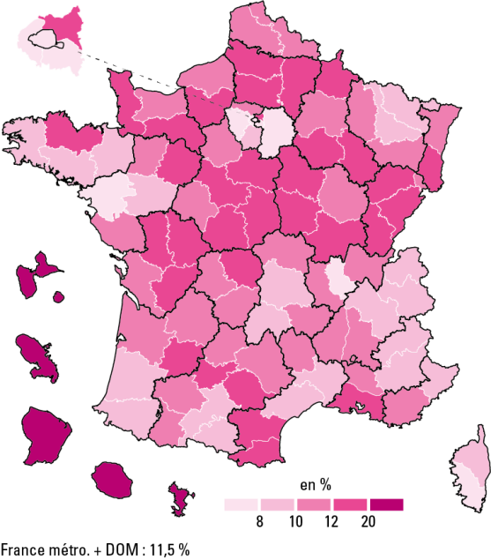

 |  |  | L’état de l’École 2019 © DEPP
Avertissement : en raison de problèmes techniques qui se sont répercutés sur l'ensemble des sites d’accueil de la JDC lors des passations, l’année 2018 marque une rupture de série par rapport aux années antérieures.
Champ : France métropolitaine + DOM.
Sources : ministère des Armées - DSNJ ; MENJ-MESRI-DEPP.

Données

Dépt | Nom | % jeunes en difficultés de lecture
01 | Ain | 10.20
02 | Aisne | 17.20
03 | Allier | 11.60
04 | Alpes-de-Haute-Provence | 9.60
05 | Hautes-Alpes | 9.30
06 | Alpes-Maritimes | 8.40
07 | Ardèche | 10.30
08 | Ardennes | 13.10
09 | Ariège | 9.90
10 | Aube | 12.30
11 | Aude | 13.10
12 | Aveyron | 10.60
13 | Bouches-du-Rhône | 12.50
14 | Calvados | 10.50
15 | Cantal | 9.90
16 | Charente | 15.20
17 | Charente-Maritime | 10.90
18 | Cher | 14.40
19 | Corrèze | 11.80
21 | Côte-d'Or | 10.30
22 | Côtes-d'Armor | 12.10
23 | Creuse | 13.70
24 | Dordogne | 10.90
25 | Doubs | 12.70
26 | Drôme | 10.90
27 | Eure | 13.00
28 | Eure-et-Loir | 11.90
29 | Finistère | 8.90
2A | Corse-du-Sud | 7.90
2B | Haute-Corse | 8.80
30 | Gard | 8.20
31 | Haute-Garonne | 8.50
32 | Gers | 10.60
33 | Gironde | 11.00
34 | Hérault | 8.80
35 | Ille-et-Vilaine | 8.20
36 | Indre | 13.60
37 | Indre-et-Loire | 10.60
38 | Isère | 9.20
39 | Jura | 12.50
40 | Landes | 9.20
41 | Loir-et-Cher | 12.60
42 | Loire | 11.20
43 | Haute-Loire | 12.00
44 | Loire-Atlantique | 6.30
45 | Loiret | 13.00
46 | Lot | 11.10
47 | Lot-et-Garonne | 12.50
48 | Lozère | 10.60
49 | Maine-et-Loire | 9.00
50 | Manche | 13.30
51 | Marne | 11.30
52 | Haute-Marne | 12.50
53 | Mayenne | 11.50
54 | Meurthe-et-Moselle | 9.50
55 | Meuse | 11.30
56 | Morbihan | 10.00
57 | Moselle | 9.70
58 | Nièvre | 15.30
59 | Nord | 10.20
60 | Oise | 14.10
61 | Orne | 13.90
62 | Pas-de-Calais | 11.60
63 | Puy-de-Dôme | 8.90
64 | Pyrénées-Atlantiques | 9.20
65 | Hautes-Pyrénées | 11.60
66 | Pyrénées-Orientales | 12.90
67 | Bas-Rhin | 11.40
68 | Haut-Rhin | 12.60
69 | Rhône | 7.70
70 | Haute-Saône | 13.20
71 | Saône-et-Loire | 13.50
72 | Sarthe | 13.00
73 | Savoie | 9.80
74 | Haute-Savoie | 9.40
75 | Paris | 6.00
76 | Seine-Maritime | 11.70
77 | Seine-et-Marne | 8.00
78 | Yvelines | 7.50
79 | Deux-Sèvres | 13.70
80 | Somme | 15.40
81 | Tarn | 12.80
82 | Tarn-et-Garonne | 12.80
83 | Var | 10.40
84 | Vaucluse | 10.40
85 | Vendée | 11.20
86 | Vienne | 12.60
87 | Haute-Vienne | 10.30
88 | Vosges | 12.00
89 | Yonne | 13.90
90 | TerritoiredeBelfort | 10.80
91 | Essonne | 8.50
92 | Hauts-de-Seine | 6.20
93 | Seine-Saint-Denis | 12.30
94 | Val-de-Marne | 7.40
95 | Val-d'Oise | 11.90
971 | GUADELOUPE | 32.00
972 | MARTINIQUE | 34.00
973 | GUYANE | 51.00
974 | LA RÉUNION | 27.20
976 | MAYOTTE | 73.70
 | Ensemble France + DOM | 11.50

